Plan patching ESXi
 |  | PLAN PATCHING ESXi

 |  | Yêu cầu: + mở port: 80/tcp; 443/tcp, 902/tcp từ vCenter -> esxi host + patching lần lượt từ: vùng ngoài DR -> vùng ngoài DC + đưa host vào chế độ Maintenance Mode + download bản patch từ trên trang chủ của hãng + enable DRS + tắt HA cluster

SST | Nhiệm vụ | Các bước thực hiện | Mô tả chi tiết | Trạng thái | Ghi chú
1 | Đăng nhập vCenter | Đăng nhập vCenter | 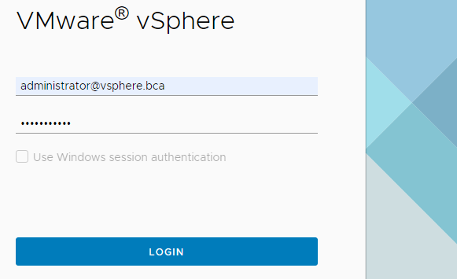
2 | Truy cập vào trình quản lý updates và patching | Chọn Lifecycle Manager | 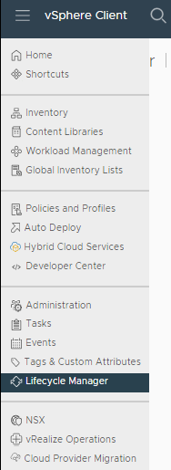
3 |  | trong Lifecycle Manager > vcsa7.dddt.bca
4 |  | Chọn ACTIONS > Import Updates
5 |  | Chọn BROWSE để chọn file patch | 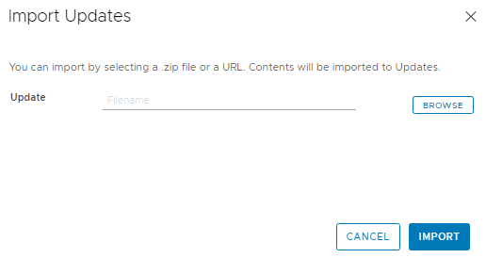
6 |  | import file update | 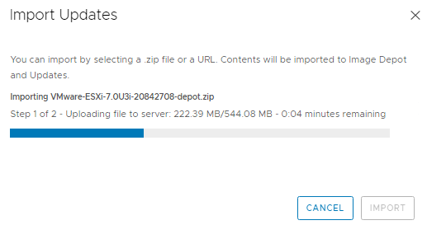
7 |  | upload thành công | 
8 |  | Chọn vSphere Client > Hosts and Clusters | 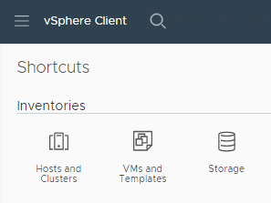
9 |  | Chọn Host muốn update | 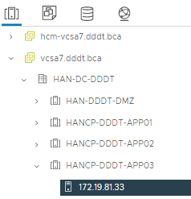
10 |  | Chọn Updates > baselines
11 |  | Chọn ATTACH > Create and Attach Baseline | 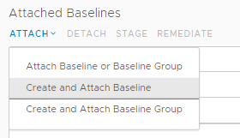
12 |  | Create Baseline > Name and Description | 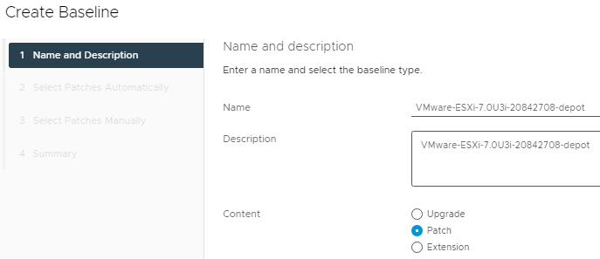
 |  | Select Patches Automatically | 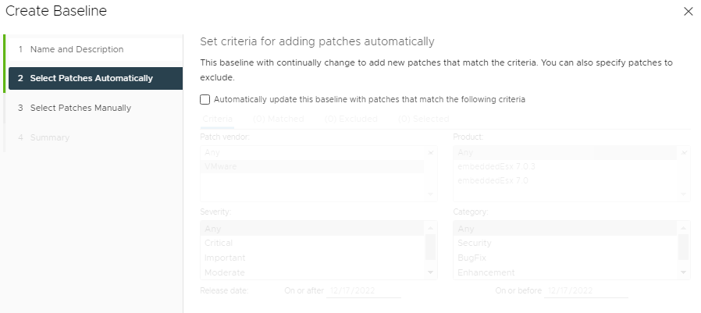
 |  | Select Patches Manually
 |  | Summary | 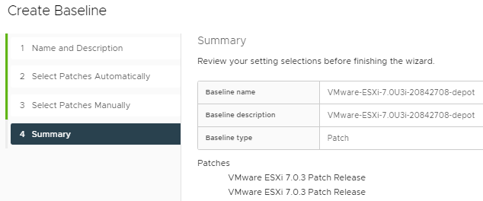
 |  | Updates > Baselines > chạy PRE-CHECK REMEDIATION
 |  | Không có lỗi | 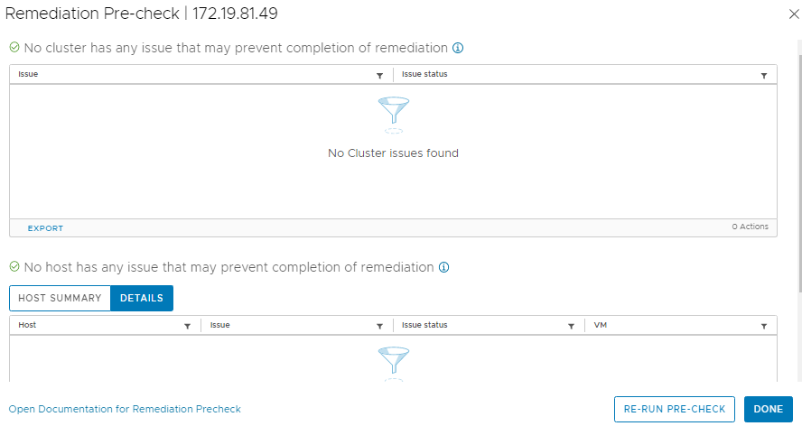
 |  | Trong Attached Baselines > VMware-ESXi-7.0U3i-20842708-depot > Chọn STAGE
 |  |  | 